Plan1
ATRIBUTOS | ATRIBUTOS
O que são os Atributos em POO? | Atributos: são as características do objeto do mundo real que desejamos transportar para as nossas classes. Para identificar nossos atributos temos que analisar críticamente quais são as características que definem o nosso objeto dentro do contexto que desejamos gerar as nossas aplicações. Essas características vão se transformar em variáveis dentro da nossa Classe, essas variáveis são chamadas de atributos. Como toda variável, nossos atributos recebem um tipo de dado, um nome identificador e os valores que irão compor os nossos objetos.
Ilustre os Atributos de uma Classe: | 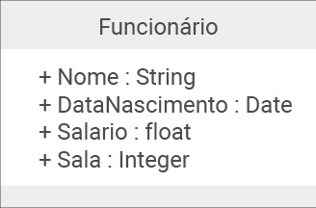
Que tipos de dados um Atributo pode receber? | Os Atributos podem receber qualquer tipo de dado e melhor ainda, eles podem receber os tipos de dados que identificam associações com outras Classes, esse tipo de dado é o que chamamos de "tipo abstrato" - quando uma Classe recebe outra Classe. Não são todas as associações que geram tipos de dados abstratos, as que geram são as seguintes: - Associação Unária; - Associação Binária; - Agregação; - Composição;
Ilustre uma Classe que recebe Tipo de Dado Abstrato: (Perceba que o atributo Depto na Classe Funcionário está recebendo a Classe Departamento)
O que é a Visibilidade do Atributo? | Visibilidade: se refere ao grau de Encapsulamento de um atributo, quando estamos diagramando a Classe podemos usar simbologias que identificam o grau de visibilidade, essas simbologias são: " - ": o sinal de "menos" identifica um atributo como Privado, ele só poderá ser visualizado e alterado dentro da própria Classe; " + ": o sinal de "mais" identifica um atributo como Público, ele poderá ser visualizado e alterado dentro de qualquer Classe; " # ": o sinal de "hashtag" identifica um atributo como Protegido, ele poderá ser visualizado somente pela Super Classe e suas Classes Filhas; " ~ ": o sinal de "til" identifica um atributo como Pacote, é um atributo que pode ser visualizado por qualquer Classe dentro de um Pacote de Classes;
- reservada para a questão acima -

